3〔1〕(1)(ア)月別外国人入国者数
３．九州における観光の現況

九州は温泉をはじめとする豊かな自然に恵まれ、また、古くから栄えていたこともあって遺跡や歴史的建造物も多く、多様な観光資源を豊富に有する我が国南の観光拠点である。人口減少局面にある今日、九州の強みを活かした観光地域づくりを通じた地域活性化に大きな期待が集まっている。 外国人旅行者は円安等を追い風に、昨年に引き続き全国で過去最高値を更新したが、訪問先が大都市圏に偏っており全国津々浦々までその恩恵が行き渡っていない状況で、政府が掲げる観光立国推進基本計画の「地方誘客」の実現に向け、観光地等の高付加価値化や受入環境整備の推進、地域に埋もれている観光資源の磨き上げ・情報発信により、観光の恩恵を九州全体に行き渡らせることが求められる。

〔1〕 観光の状況
(1) 九州への外国人入国者数の推移

2025年の九州への外国人入国者数は5,813,588人となり、航空便の回復・増便や円安等を追い風に過去最高値を更新した。（これまでの最高値：5,116,366人＜2018年＞）

（ｱ）月別外国人入国者数 |  |  |  | 上段：通常入国者数 中段：船舶観光上陸者数 下段：外国人入国者数合計
 | １月 | ２月 | ３月 | ４月 | ５月 | ６月 | ７月 | ８月 | ９月 | １０月 | １１月 | １２月 | 合計
 | 319,792 | 312,460 | 311,880 | 318,714 | 293,279 | 293,141 | 283,422 | 279,592 | 286,518 | 299,191 | 299,150 | 326,533 | 3,623,748
2018 | 128,712 | 124,862 | 88,744 | 106,016 | 110,792 | 134,855 | 171,550 | 162,445 | 135,012 | 127,085 | 104,752 | 97,792 | 1,492,618
＜参考＞ | 448,504 | 437,322 | 400,624 | 424,730 | 404,071 | 427,996 | 454,972 | 442,037 | 421,530 | 426,276 | 403,902 | 424,325 | 5,116,366
 | 533 | 597 | 2144 | 5222 | 6264 | 5258 | 8034 | 11108 | 13823 | 49116 | 123538 | 176560 | 402,198
2022 | 0 | 0 | 0 | 0 | 0 | 0 | 0 | 0 | 0 | 0 | 0 | 0 | 0
 | 533 | 597 | 2144 | 5222 | 6264 | 5258 | 8034 | 11108 | 13823 | 49116 | 123538 | 176560 | 402,198
 | 205477 | 201758 | 222,494 | 230,332 | 224,215 | 244,777 | 266,019 | 272,036 | 271,816 | 307,817 | 326,711 | 341,624 | 3,115,133
2023 | 0 | 0 | 745 | 4220 | 291 | 6530 | 9123 | 7417 | 5914 | 9590 | 12122 | 16607 | 72559
 | 205477 | 201758 | 223,239 | 234,552 | 224,506 | 251,307 | 275,142 | 279,453 | 277,730 | 317,407 | 338,833 | 358,231 | 3,187,692
 | 339,654 | 341,620 | 371,063 | 366,407 | 359,823 | 353,033 | 360,003 | 314,490 | 324,789 | 368,923 | 372,561 | 388,153 | 4,260,937
2024 | 26811 | 31861 | 60204 | 73,913 | 69447 | 96,956 | 75,771 | 102,860 | 64,418 | 71,603 | 41,350 | 30,831 | 746,025
 | 366,465 | 373,481 | 431,267 | 440,320 | 429,270 | 449,989 | 435,774 | 417,350 | 389,207 | 440,526 | 413,911 | 418,984 | 5,006,962
 | 409,986 | 364,742 | 410,284 | 428,366 | 434,781 | 378,586 | 355,216 | 377,309 | 373,925 | 437,917 | 422,764 | 440,830 | 4,834,706
2025 | 61,468 | 75,418 | 84,074 | 89,330 | 97669 | 103,673 | 111,820 | 131,114 | 86,235 | 70,251 | 54,598 | 13,232 | 978,882
 | 471,454 | 440,160 | 494,358 | 517,696 | 532,450 | 482,259 | 467,036 | 508,423 | 460,160 | 508,168 | 477,362 | 454,062 | 5,813,588
（万人）
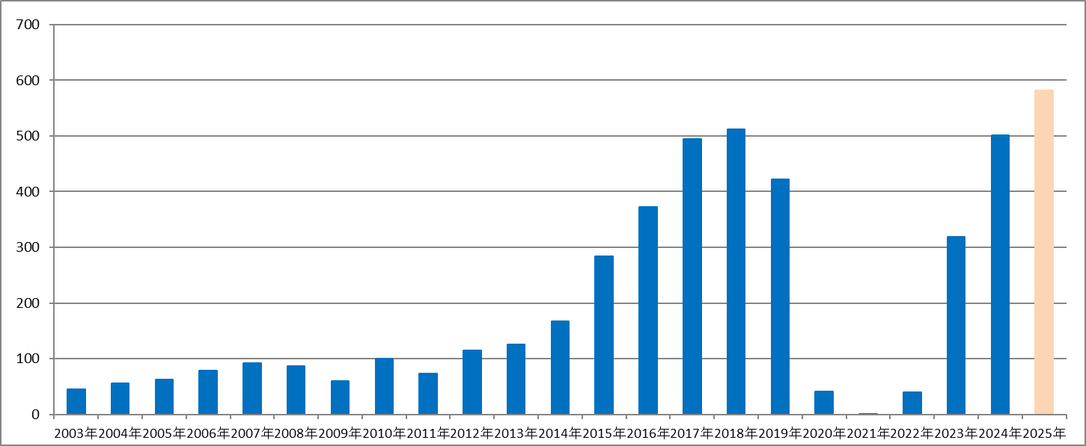

※１ 毎月のデータは月報から、年計は年報から転載しているため、月ごとの集計と一致しないこともある。 ※２ 2025年の合計は年報がまだ公表されていないため、毎月のデータ（月報）の合計としている。 出典：法務省出入国管理統計

